Table_1
 | 1) Добавить в библиографическое описание интернет-ресурсов следующую запись: (дата обращения: указать дату)
Дата | Что произошло | Интересные факты | Фотография | Ссылка | Источник
5 июня 1943г. | В сосновой роще у деревни Большие Илики бойцам 168 стрелковой дивизии вручали медали "За оборону Ленинграда". Командир полка, подполковник Литвинов, выступил с краткой речью, подчеркнув важность праздника и выразив благодарность солдатам. Награды получили многие бойцы, в том числе военфельдшер Батагов, известный своей храбростью и заботой о здоровье бойцов. Бойцы клялись сражаться до конца, и вскоре многие исполнили клятву, как, например, командир 8-й батареи Сухоруков, погибший в разведке боем. | В 1972 году автор текста вернулся к местам боевой славы, где увидел табличку: "Здесь стояла деревня Большие Илики. Во время Великой Отечественной войны 1941–1945 гг. уничтожена фашистами". |  | https://militera.lib.ru/memo/0/pdf/russian/sb_nepokoryonny-platsdarm.pdf | Иванютин, И. А. Тот памятный день // Непокоренный плацдарм 1941–1944 гг. [Электронный ресурс]. Дата обращения: 24.12.2024
Май 1943г. | По неофициальной информации что-то готовилось на ораниенбаумском “пятачке”, туда под видом смены частей перебрасывались сухопутные войска. По словам рассказчика “В Ораниенбаум корабли идут переполненными, а обратно — почти пустыми.” Также он говорит, что это операция почти секретная и даже посадка на корабли происходит в Лисьем Носу и на фабрике «Канат», с причалов, неизвестных противнику. | В Ораниенбаум корабли идут переполненными, а обратно — почти пустыми. Посадка на корабли происходит в Лисьем Носу и на фабрике «Канат», с причалов, неизвестных противнику. |  | https://corpus.prozhito.org/note/453572 | Капица, П. И. Запись из дневника [Электронный ресурс]. Дата обращения: 24.12.2024
Ноябрь 1943г. – Январь 1944г. | В ходе подготовки операции «Нева-2» требовалось перебросить большое количество войск и техники через Финский залив на Ораниенбаумский плацдарм. Флот столкнулся с трудностями из-за льдов и отсутствия специальных средств, но несмотря на это, все задачи были выполнены. Перевозки начались в два этапа: с ноября по январь. Были созданы оперативные группы для руководства перевозками и обеспечения секретности. Основное внимание уделялось ночным перевозкам с использованием барж и сетевых заградителей. 14 января началось наступление 2-й ударной армии, и корабли вышли из Кронштадта под огнём противника. Все задачи были успешно выполнены, и к 21 января на плацдарм доставили большое количество войск и техники. | Заслуги моряков были отмечены орденами и медалями за успешное выполнение операции и вклад в освобождение Ленинграда. |  | https://militera.lib.ru/memo/0/pdf/russian/sb_nepokoryonny-platsdarm.pdf | Рутковский, Ф. Д. При нулевой видимости // Непокоренный плацдарм 1941–1944 гг. [Электронный ресурс]. Дата обращения: 24.12.2024
Май 1943г. | Позиции (оборона в районе Петергофа) заняли части 168-й стрелковой дивизии и 338-й отдельный пулемётно-артиллерийский батальон, сменив 48-ю стрелковую дивизию. | Эти же военные части и освобождали город в январе 1944 г. в ходе операции «Январский гром». |  | https://cyberleninka.ru/article/n/istoriya-gorodka-voennogo-instituta-zheleznodorozhnyh-voysk-i-voennyh-soobscheniy | История городка военного института железнодорожных войск и военных сообщений [Электронный ресурс]. Дата обращения: 24.12.2024
Сентябрь 1943г. | Проведено медицинское освидетельствование, по итогом которого из 363 бойцов Колпинского, Ораниенбаумского, Парголовского и Всеволожского истребительных батальонов только 118 человек были признаны годными к службе в подразделениях. |  |  | https://cyberleninka.ru/article/n/istrebitelnye-batalony-leningrada-i-oblasti-v-usloviyah-blokady-1941-1944-gody | Истребительные батальоны Ленинграда и области в условиях блокады 1941–1944 гг. [Электронный ресурс]. Дата обращения: 24.12.2024
Осень 1943г. | Подготовка операции по полному снятию блокады Ленинграда. | На Ораниенбаумский плацдарм началась переброска 2-й ударной армии под командованием генерала И. И. Федюнинского. | 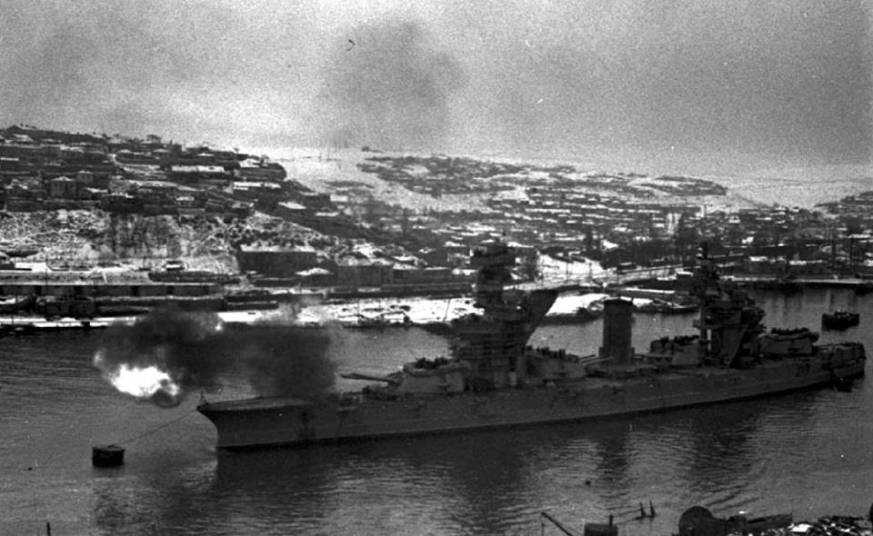 | https://www.elibrary.ru/item.asp?id=44130386 | Подготовка операции по полному снятию блокады Ленинграда [Электронный ресурс] / Санкт-Петербургский государственный университет промышленных технологий и дизайна. — СПб., 2023. Дата обращения: 24.12.2024
Сентябрь 1943г. - Октябрь 1943г. | Утверждение Ставкой Верховного главнокомандования оперативных планов фронтов по прорыву обороны противника и его преследования - "Нева-2". | Вся подготовка к предстоящей операции велась очень скрытно и даже проводились специальные мероприятия с целью дезинформации противника и введения его в заблуждение. На Ленинградском фронте с 5 по 9 января 1944 г. имитировалась подготовка наступления на правом фланге 2-й ударной армии в направлении Котлы-Кингисепп, а штаб Волховского фронта разработал и с 1 по 7 января провел маскировочную операцию на мгинском направлении и демонстрацию сосредоточения войск на чудовском направлении. | 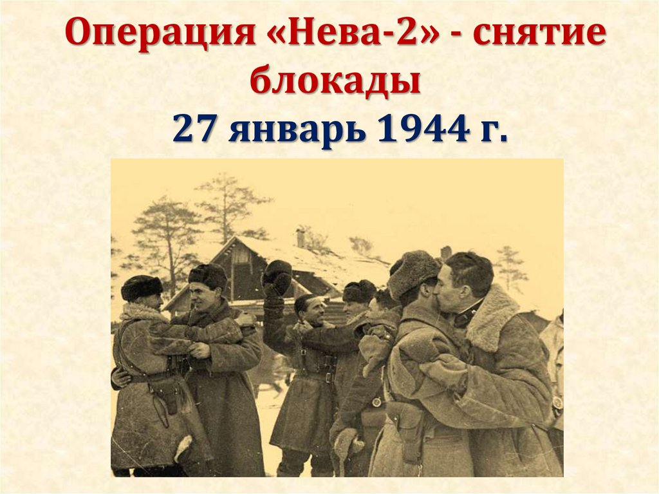 | https://elibrary.ru/item.asp?id=37305466 | Роль артиллерии в Ленинградско-Новгородской стратегической наступательной операции // Сборник статей международной научно-теоретической конференции к 75-летию полного освобождения Ленинграда от фашистской блокады. — СПб.: Федеральное государственное казенное военное образовательное учреждение высшего образования "Михайловская военная артиллерийская академия Министерства обороны Российской Федерации", 2019. — С. 11–23.
5 июня 1943г. | Командир полка, подполковник А. Н. Штырляков, выступил перед бойцами, отметив их вклад в борьбу с фашистами. Подполковник награждал солдат медалями “За оборону Ленинграда”. Среди награжденных был сержант Павел Брыллин, которого автор дневника вспоминает как своего фронтового друга. Несмотря на волнение, Брыллин четко и гордо произнес: «Служу Советскому Союзу!», вызвав уважение у присутствующих. Во время церемонии бойцы давали клятву сражаться до конца и не жалеть своих жизней ради победы. Эта клятва была исполнена многими, кто впоследствии погиб в боях. Особое внимание автор уделил подвигу старшего лейтенанта Гавриила Ивановича Сухорукова, командира 8-й батареи, который героически погиб в разведке. Его похоронили в разрушенной деревне Большие Илики, и прощальный залп звучал из боевых орудий. |  |  | https://militera.lib.ru/memo/0/pdf/russian/sb_nepokoryonny-platsdarm.pdf | Иванютин, И. А. Тот памятный день // Непокоренный плацдарм 1941–1944 гг. [Электронный ресурс] — СПб.: Михайловская военная артиллерийская академия, 2019. — С. 193–195. Дата обращения: 24.12.2024
Ноябрь 1943г. | Топографической картой масштаба 1:50000 снабдили всех командиров подразделений. Однако изготовление ее оказалось чрезвычно трудной задачей, поскольку Ораниенбаумский плацдарм оказался плохо обеспеченным в геодезическом отношении. Для выполнения работ по созданию карты команду топографов на самолёте через просвечиваемую немцами территорию отправили на территорию плацдарма. По заранее подготовленному плану начались работы: необходимо было засечь и правильно нанести на карту все траншеи, дзоты и позиции огневых средств, и , при этом, остаться незамеченным немцами. | Большую помощь в распространении топографических карт оказал Ленинградский Краснознаменный военно-картографический завод, который оперативно выполнял все заказы и не прекращал работу в самые тяжёлые дни Блокады. |  | https://militera.lib.ru/memo/0/pdf/russian/sb_nepokoryonny-platsdarm.pdf | Цыбульский, Д. Е. Топографы операции "Нева-2" // Непокоренный плацдарм 1941–1944 гг. [Электронный ресурс] — СПб.: Михайловская военная артиллерийская академия, 2019. — С. 266–270. Дата обращения: 24.12.2024
Зима 1943 – 1944гг. | Операция по перевозке войск и техники через Ораниенбаумский плацдарм зимой 1943–1944 года была организована для обеспечения успеха наступательных операций на Ленинградском фронте. Командование в лице командующего Балтийским флотом вице-адмирала Владимира Трибуца и командующего Кронштадтским оборонительным районом контр-адмирала Гавриила Левченко спланировало перемещение частей через лед, используя специальные корабли и швартовку, что позволяло сократить время на погрузку с нескольких часов до 30 минут. Сложности возникали из-за ледовой обстановки, которая требовала постоянных усилий для удержания транспортных судов. Лед достигал толщины до 30 см, и в некоторых местах его приходилось ломать с помощью специальных кораблей. Однако даже несмотря на это, транспортировка шла в штатном режиме, и флот продолжал выполнять свои задачи. К 14 января 1944 года началось наступление 2-й и 3-й ударных армий. Несмотря на трудности, поставленные задачи по перевозке войск и техники были выполнены. В результате был обеспечен успех операции, что сыграло важную роль в освобождении Ленинграда и в дальнийших успехах на фронте. | Всего за 43 дня было доставлено 5 стрелковых дивизий, 13 артиллерийских частей, 2 танковые бригады, 700 вагонов боеприпасов и значительное количество другой техники. Эта операция сыграла решающую роль в подготовке к снятию блокады Ленинграда. За героизм и вклад в победу моряки были награждены государственными наградами. Несколько дивизионов кораблей получили ордена, а 349 моряков были отмечены орденами и медалями. | 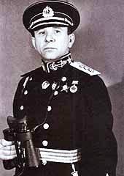 Трибуц Владимир Филиппович. | https://militera.lib.ru/memo/0/pdf/russian/sb_nepokoryonny-platsdarm.pdf | Рутковский, Ф. Д. При нулевой видимости [Электронный ресурс] // Непокоренный плацдарм 1941–1944 гг. — СПб.: Михайловская военная артиллерийская академия, 2019. — С. 247–252. Дата обращения: 24.12.2024
Ноябрь 1943г. -Январь 1944г. | Смирнов описывает, как полк был переброшен на плацдарм, где началась активная подготовка к прорыву фашистской блокады. Оборудование огневых позиций и наблюдательных пунктов, а также выявление огневых точек противника разведчиками, свидетельствует о тщательной подготовке. Командование проверяло готовность личного состава и техники. 14 января 1944 года по команде “Огонь” советские войска открыли ураганный огонь по позициям врага, что ошеломило противника. Ответный огонь последовал лишь через 15 минут, что дало советским силам преимущество. Полуторачасовая артподготовка позволила начать наступление. В ходе наступления враг оказал упорное сопротивление. Смирнов описывает ситуацию, когда роте мешало вражеское орудие. Сержант Киселев успешно подавил эту огневую точку, что позволило пехотинцам продвинуться вперед и выбить немцев из населенного пункта. К концу первого дня наступления советские войска овладели главной полосой обороны противника. 19 января они освободили Ропшу и Красное Село. К концу января 1944 года войска Ленинградского и Волховского фронтов, при поддержке Краснознаменным Балтийским флотом, окончательно освободили Ленинград от блокады. |  |  | https://ivarh.ru/k-yubileyu-polnogo-osvobojdeniya-leningrada-ot-fashistskoy-blokady-1137 | Смирнов, А. Н. Воспоминания [Электронный ресурс]. Дата обращения: 24.12.2024
5 ноября 1943г. – 21 января 1944г. | В период с 5 ноября 1943 года по 21 января 1944 года советские моряки скрытно перевезли на Ораниенбаумский плацдарм более 54 тысяч воинов, 1294 вагона различных грузов, свыше 700 орудий и минометов. Благодаря высокому уровню организации данного мероприятия немцы совершенно не заметили перегруппировку. В таблице можно ознакомиться с более точными данными. |  | 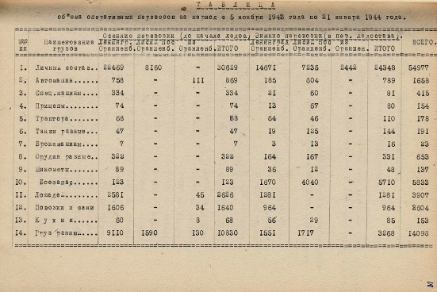 | https://leningrad80.mil.ru/ | Отчет по операции Балтийского флота по поддержке наступления советских войск в период с 14 по 21 января 1944 года [Электронный ресурс]. Дата обращения: 24.12.2024
В 3 часа пополудни 15 августа 1943г. | «Аврору» расстреляли в последний раз. | Из 17 снарядов цели достигли только 3. |  |  | Карпов, К. Ю. Неизвестный Ораниенбаумский плацдарм. — СПб.: Остров, 2019. — 384 с.
Вторая половина 1943г. | На приморском плацдарме началось сосредоточение войск 2-й ударной армии. | Советские части переправлялись из Лисьего Носа на баржах и десантных судах, позже по ледяной трассе через Финский залив. Разведка врага доложила гитлеровскому командованию, что Ораниенбаум эвакуируется. Однако истинных целей советских войск фашистам так и не удалось выяснить. |  |  | Карпов, К. Ю. Неизвестный Ораниенбаумский плацдарм. — СПб.: Остров, 2019. — 384 с.
Февраль 1943 года | Специалисты по прокладыванию трасс проложили 6 направлений пути по Малой Дороге жизни, опираясь на толщину льда и нагрузку на одно направление |  |  | https://www.elibrary.ru/item.asp?id=72743490 | Товстакоров В. А. Память о малой дороге жизни / В. А. Товстакоров, А. В. Рябов // Психолого-педагогические проблемы безопасности человека и общества / Санкт-Петербургский университет ГПС МЧС России. – СПб, 2017. – С. 53-59.
Ноябрь-декабрь 1943 года | По Малой Дороге Жизни проходила переброска войск 2-й ударной армии | Именно они первыми нанесли удар по немцам в январе 1944 г. По ней же были доставлены из г. Ораниенбаума основные ударные единицы техники, которые были задействованы при прорыве блокады |  | https://www.elibrary.ru/item.asp?id=72743490 | Товстакоров В. А. Память о малой дороге жизни / В. А. Товстакоров, А. В. Рябов // Психолого-педагогические проблемы безопасности человека и общества / Санкт-Петербургский университет ГПС МЧС России. – СПб, 2017. – С. 53-59.
Осень-зима 1943 года (начиная с 5 ноября длилась с перерывами до 21 января) | Советское командование начало подготовку операции на северо-западном стратегическом направлении, целью которой являлось полное снятие осады Ленинграда и разгром группы армий «Север» | Для решения ближайшей задачи — снятие осады Ленинграда — на Ораниенбаумский плацдарм началась переброска 2-й ударной армии под командованием генерала И. И. Федюнинского. Она проводилась в исключительно сложных условиях — необходимо было перебросить армию вначале в Ленинград, а потом, фактически под дулами вражеских орудий, перевезти на плацдарм. За это время на плацдарм были переброшены 5 стрелковых дивизий, 13 артиллерийских полков, 2 танковых полка, полк САУ, бригада танков, свыше 700 вагонов боеприпасов, других грузов. |  | https://www.elibrary.ru/item.asp?id=44130386 | Ильин Е. В. Город воинской славы Ломоносов / Е. В. Ильин // Военная история России XIX-XX веков: сб. мат. военно-исторической конф. (г. Санкт-Петербург, 22-23 нобря 2019) / ред. Д. Ю. Алексеев. – СПб. : СПбГУПТД, 2019. – С. 736-749.
1943 год | Летчики-балтийцы, с аэродромов, базировавшихся на Ораниенбаумском плацдарме, потопили 55, повредили 6 транспортов и кораблей противника |  |  | https://imwerden.de/pdf/agrafenin_neizvestnaya_blokada_malaya_doroga_zhizni_2018__ocr.pdf | Аграфенин А. А. Неизвестная блокада: Малая дорога жизни. – СПб. : Фонд «Созидающий мир», 2018. – С. 176.
9 сентября 1943 года | Ставкой Верховного Главнокомандования было задумано наступление Красной Армии под Ленинградом и Новгородом. | Военный совет Ленинградского фронта доложил Ставке свой замысел операции. Военный совет считал, что «в основу операции решительного разгрома 18-й армии должен быть положен замысел — лишить противника возможности маневрировать резервами 18-й и 16-й армий, выйти на основные коммуникации Рига—Красногвардейск (через Эстонию) и Псков—Красногвардейск и создать двойное окружение основных сил противника ударом с севера в направлении Ленинград—Красногвардейск и Усть-Рудицы (ПОГ) —Кингисепп и ударом с юго-востока в направлениях: Чудово—Дивенский и Новгород— Луга». 1. Немецко-фашистская группа армий «Север» (18-я и 16-я армии), действовавшая под командованием генерал-фельдмаршала Г. Кюхлера под Ленинградом и Новгородом, представляла большую силу. В ее составе насчитывались 741 тыс. солдат и офицеров, 10 070 орудий и минометов, 385 танков и штурмовых орудий и 370 самолетов. 2. За два с половиной года гитлеровцы создали мощную оборону, глубина которой достигла 230—260 км. 3. Она состояла из двух хорошо оборудованных полос и тылового оборонительного рубежа, проходившего по линии р. Нарва — побережье Чудского и Псковского озер—Псков— Остров, именовавшегося немцами как оборонительная позиция «Пантера». Вражеская оборона строилась по принципу сочетания мощных узлов сопротивления и опорных пунктов, имеющих сплошную круговую оборону с сильно развитой системой траншей и отсечных позиций. В качестве узлов сопротивления и опорных пунктов использовались все населенные пункты. Для обороны были также приспособлены железнодорожные насыпи, дамбы, каналы, фабрично-заводские здания. Вся оборона была сильно насыщена артиллерийским, минометным и автоматно-пулеметным огнем. 4. Наиболее сильно фашисты укрепили позиции перед войсками 42-й армии Ленинградского фронта в районе южнее Пулковских высот и перед войсками 59-й армии Волховского фронта |  | https://elibrary.ru/item.asp?id=65649345 | Ковальчук В. М. Великая победа под Ленинградом. / В. М. Ковальчук // Непокорённый Ленинград: Краткий очерк истории города в период Великой отечественной войны. / под ред. В. М. Ковальчука. – Л.: Наука. Ленинградское отделение. 1985. – С. 265-282.
Октябрь 1943 года | Подготовка к наступлению | Она в заключалась в осуществлении большого количества различных мероприятий. Важнейшим из них являлось, проведение значительных перегруппировок войск с целью создания; сильных ударных группировок, предназначенных для прорыва вражеской обороны, в частности переброска из Ленинграда на Ораниенбаумский плацдарм частей 2-й ударной армии. Моряки Балтийского флота в короткий срок успешно справились с этой задачей. Несмотря на то что перевозки производились вблизи берега, занятого вражескими войсками, в тяжелых метеорологических условиях, противник не разгадал намерений советского командования. Как вспоминал потом генерал И. И. Федюнинский, командовавший тогда 2-й ударной армией, «до самого последнего момента враг полагал, что мы перебрасываем войска с плацдарма в город». |  | https://elibrary.ru/item.asp?id=65649345 | Ковальчук В. М. Великая победа под Ленинградом. / В. М. Ковальчук // Непокорённый Ленинград: Краткий очерк истории города в период Великой отечественной войны. / под ред. В. М. Ковальчука. – Л.: Наука. Ленинградское отделение. 1985. – С. 265-282.
25 января - 26 февраля 1943 года | За отчетный период авиация противника на участке обороны 48 дивизии вела усиленную разведку переднего края из глубины обороны, а также огневых средств зенитной артиллерии: 25-26, 27-28 января, 18, 20-24 февраля текущего года. 21 февраля в 16-47 один Юкерс-86 сбросил 8 бомб в районе тира г. Ораниенбаум. 24 февраля в 12-05 один Юнкерс-88 сбросил около 10 бомб в районе почты г. Ораниенбаум. 26 января 1-я батарея своим огнем поддерживала действия разведгруппы 301 стрелкового полка в районе Английского дворца. 27 января батареи вели огонь с целью поддержки силовой разведки 527 стрелкового полка. 20 февраля 1-я батарея поддерживала разведку 301 стрелкового полка. | За отчетный период авиация противника на участке обороны 48 дивизии вела усиленную разведку переднего края из глубины обороны, а также огневых средств зенитной артиллерии: 25-26, 27-28 января, 18, 20-24 февраля текущего года. 21 февраля в 16-47 один Юкерс-86 сбросил 8 бомб в районе тира г. Ораниенбаум. 24 февраля в 12-05 один Юнкерс-88 сбросил около 10 бомб в районе почты г. Ораниенбаум. 26 января 1-я батарея своим огнем поддерживала действия разведгруппы 301 стрелкового полка в районе Английского дворца. 27 января батареи вели огонь с целью поддержки силовой разведки 527 стрелкового полка. 20 февраля 1-я батарея поддерживала разведку 301 стрелкового полка. |  | https://psv4.userapi.com/s/v1/d/-y3ck6iL1yAdX1TfjIe_9SVWQSzNGQxF1EBrcaMeyqBTOkXAMZ7w7EaBqQIxjFNE95YFicFMxzQypcTwen6mhJcRrbFDOwGptR4nnJ2z-6wUHhtGAbKpwg/Khronika_Oranienbaumskogo_platsdrama__2.pdf (ЦАМО, Боевые распоряжения, приказы, боевые донесения штаба Приморской оперативной группы, ЦАМО, Боевые донесения штаба 48 стрелковой дивизии, ЦАМО, Отчеты о боевой деятельности 92 ОЗАД). | Кознева А.А., Хроники Ораниенбаумского плацдарма / Шпак В.В., Кознева А.А. – Сосновый Бор : Музей Мужественных, 2024 г. – 74 с.
1943-06-12 | Из выписки из протокола совместного заседания исполкома Ораниенбаумского райсовета и Ораниенбаумского РК ВКП(б) о мобилизации населения на сельскохозяйственные работы в колхозы Ораниенбаумского района. 12 июня 1943 г.: руководителям организаций Ораниенбаумского района было предложено выделить и отправить в порядке мобилизации на с/х работы своих рабочих и служащих; установить рабочий день для мобилизованных в колхозы с 7 часов до 19 часов с одним часовым перерывом; предоставлять мобилизованным в колхозы временное бесплатное жилье. | I. Разрешить выдавать больным, страдающим сахарным диабетом вместо сахара мясо-рыбу из расчета за 100 гр. сахара 350 гр. мяса-рыбы. 2. Рекомендовать Леноблуправлению заборных карточек / т. Орлову/ выдавать больным, страдающим сахарным диабетом, по справкам лечебных учреждений вместо талонов продовольственных карточек на сахар специальные «карточки на мясо-рыбу вместо сахара» по установленному . 3. Установить, что «карточки на мясо-рыбу вместо сахара» прикрепляются к столовым и магазинам одновременно с продовольственными карточками. |  | https://docs.historyrussia.org/ru/nodes/246200 | Выписка из протокола совместного заседания исполкома Ораниенбаумского райсовета и Ораниенбаумского РК ВКП(б) о мобилизации населения на сельскохозяйственные работы в колхозы Ораниенбаумского района. 12 июня 1943 г. // Ф. Р-1432, oп. 1, д. 2006, л. 1. Машинописная копия.
1943-12-24 | Полевая почта 37511-ш. бойцы роты автоматчиков 301 с.п. 48 с.д., 27.12.43 г. В центре А.П.Мартынов—Мамончиков. | На обратной стороне письмо: « С Новым Годом дорогой Генрих! Дорогой Геночка, желаю тебе самых больших успехов в твоей молодой жизни в Новом Году. Желаю тебе больших успехов в твоем учении в школе. Желаю от всей души, чтобы из тебя вырос хороший и честный мальчик. Ты уже большой мальчик и должен быть помощником маме во многих обременяющих ее хозяйственных вопросах. Я уверен, что когда кончится война и я снова вернусь к вам, то услышу о тебе много, много хорошего. Ты мой сын и должен быть только таким, чтобы я мог гордиться тобой. Целую тебя крепко и жду твои письма. Твой папа» | 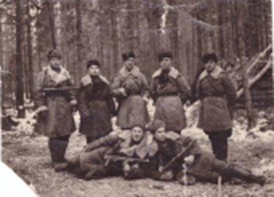 | https://litlife.club/books/319416/sections/43 | Мухин, В. П. Впередсмотрящие Ораниенбаумского плацдарма / В. П. Мухин // Вторая ударная в битве за Ленинград (Воспоминания, документы) / В. А. Кузнецов. – Л. : Лениздат, 1983. – С. 91-92.
1943-11-08 | Информация о перевозке армейских частей из Ленинграда в Ораниенбаум. | Как я полагаю этот документ показывает, что командование армий готовило население на армии врага из ораниенбаумского “котла” и для этого прибрасывала туда свои силы и прибрасывали по 1000 человек и 100 автомобилей в день, что подтверждает слова автора дневников Петра Капицы, дневники которого я анализировал ранее. Перефразировать | Таблицы с составом перевозимых армейских частей: | https://pamyat-naroda.ru/documents/view/?id=135016517&backurl=q%5C%D0%9E%D1%80%D0%B0%D0%BD%D0%B8%D0%B5%D0%BD%D0%B1%D0%B0%D1%83%D0%BC::use_main_string%5Ctrue::group%5Call::types%5Copersvodki:rasporyajeniya:otcheti:peregovori:jbd:direktivi:prikazi:posnatovleniya:dokladi:raporti:doneseniya:svedeniya:plani:plani_operaciy:karti:shemi:spravki:drugie
24 декабря - 15 января 1943 | Автор рассказывает, как в Ориенбаумский порт перебрасывали огромное количество войск и о важности Ораниенбаумского плацдарма для начала наступления. Затем Петр Капица рассказывает о Начале наступления и взятии Петергофа. | Мне запомнился рассказ автора о том, как во льдах застрял караван судов с войсками и техникой и как их прикрывали дымовой завесой чтобы враг не увидел караван. Вообще весь дневник очень интересный и мне кажется, что из него можно подчерпнуть много информации, очень красочно описано начла обстрела врага из “котла”, вот пример: “ Ведь никогда еще в истории войн осажденные не побеждали атакой. Только отчаянье может толкнуть на безумный поступок. Но факт был фактом: стенки неожиданно лопнувшего «котла» развалились и в образовавшуюся десятикилометровую брешь хлынули танки, самоходки, лавина автоматчиков.” | Фото автора | https://corpus.prozhito.org/notes?date=%221943-01-01%22&diaries=%5B894%5D | Капица П. И. В море погасли огни: Блокадные дневники, прочитанные сегодня // Звезда. 1971. № 1. С. 178-192; № 2. С. 147-169; № 3. С. 124-159.
Январь 1943 | Особую роль в событиях операции январский гром сыграла 45-я гвардейская стрелковая дивизия под командованием генерал-майора А.А. Краснова. В состав входило не сколько гвардейских стрелковых полков, в том числе 131-й гвардейский стрелковый полк. Они принимали участие в боях на Невском пятачке и своими действиями от влекли на себя немалую часть сил немецкой армии и артиллерии. Это позволило остальным дивизиям Ленинградского фронта развить наступление и соединиться с дивизиями Волховского фронта. | В 1977 году был издан сборник под названием «Невский пятачок», в котором приведены отрывочные воспоминания советского драматурга В. В. Вишневского о боях на Невском пятачке. |  | https://cyberleninka.ru/article/n/131-y-gvardeyskiy-strelkovyy-polk-vo-vremya-operatsii-iskra-v-istoricheskoy-literature | Воробьев Д. А. 131-Й ГВАРДЕЙСКИЙ СТРЕЛКОВЫЙ ПОЛК ВО ВРЕМЯ ОПЕРАЦИИ «ИСКРА» В ИСТОРИЧЕСКОЙ ЛИТЕРАТУРЕ // Международный журнал гуманитарных и естественных наук. 2023. №4-4 (79).
Январь 1943 | С участка площадью около 2,5 квадратных километров, который солдаты называли «Невский пятачок», планировалось начать прорыв блокады Ленинграда. | В боях на Невском плацдарме погибло и около трети состава факультета инженеров противопожарной обороны Ленинградского инженерно-строительного института. |  | https://cyberleninka.ru/article/n/f-v-obuhov-zhizn-v-dvizhenii | Плюснина Галина Федоровна, Фирсова Татьяна Федоровна Ф. В. ОБУХОВ: «ЖИЗНЬ В ДВИЖЕНИИ» // КиБ. 2022. №2.
1943 г. | Под контролем нацистов: семь железнодорожных направлений, сходящихся в Ленинград: Мгинское, Московское, Новгородское (Витебское), Лужское (Варшавское), Балтийское (Ораниенбаумское), Белоостовское (Выборгское), Васкеловское (Кексгольмское). | Убрать источник |  |  | ИВАНОВ, А.П. ВОЕННЫЕ ЖЕЛЕЗНОДОРОЖНИКИ НА ЗАЩИТЕ ЛЕНИНГРАДА (1941-1944 Г.Г.) // ЖЕЛЕЗНОДОРОЖНЫЕ ВОЙСКА В ИСТОРИИ РОССИИ: мат. конф. / общ. ред. А. Ю. Шенберг - Петергоф, 2021 - С. 78-119
ноябрь 1943 г. - январь 1944 г. | Военными железнодорожниками "ЛенФ" были построены причалы в районе ст. Лисий Нос и подъездные пути к ним, а также на Ораниенбаумский пятачок. |  |  |  | ИВАНОВ, А.П. ВОЕННЫЕ ЖЕЛЕЗНОДОРОЖНИКИ НА ЗАЩИТЕ ЛЕНИНГРАДА (1941-1944 Г.Г.) // ЖЕЛЕЗНОДОРОЖНЫЕ ВОЙСКА В ИСТОРИИ РОССИИ: мат. конф. / общ. ред. А. Ю. Шенберг - Петергоф, 2021 - С. 78-119
5 сентября 1943 г. | Военный совет Ленинградского фронта представил в Ставку ВГК свои соображения о дальнейших перспективах ведения боевых действий и оперативных задачах фронта. | «В связи с общей обстановкой, – говорилось в этом документе, – Военный совет Ленинградского фронта считает своевременным поставить вопрос о разгроме 18-й армии как основы северного крыла восточного фронта противника, и не только окончательно освободить Ленинград, но и овладеть всем лужским плацдармом с выходом на рубеж р. Луга от устья до г. Луга, как предпосылки дальнейших действий на Прибалтику» |  |  | КОВАЛЕВ, С.Н. ОСОБЕННОСТИ ПОДГОТОВКИ И ПЛАНИРОВАНИЯ ЛЕНИНГРАДСКО-НОВГОРОДСКОЙ СТРАТЕГИЧЕСКОЙ НАСТУПАТЕЛЬНОЙ ОПЕРАЦИИ // РОЛЬ АРТИЛЛЕРИИ В ЛЕНИНГРАДСКО-НОВГОРОДСКОЙ СТРАТЕГИЧЕСКОЙ НАСТУПАТЕЛЬНОЙ ОПЕРАЦИИ: сб. ст. м. научно-теоретической конф. - Санкт-Петербург, 2019 - С. 11-23
декабрь 1943г. | В состав 42-й армии были переданы все войска и определены средства усиления и поддержки. | Были сформированы стрелковые корпуса, что значительно облегчило гибкое управление войсками в ходе операции. В своем составе на предстоящую операцию армия имела три стрелковых корпуса: -30-й гвардейский стрелковых корпус (45-я,63-я и 54-я стрелковые дивизии), командиром корпуса назначен Герой Советского Союза генералмайор Н. П. Симоняк; -109-й стрелковый корпус (72-я,19-я и 125-я стрелковые дивизии), командиром корпуса назначен генерал-майор И.П.Алфёров; -110-й стрелковый корпус (56-я,85-я и 86-я стрелковые дивизии), командиром корпуса назначен генерал-майор И.В.Хазов; -а также 189-я стрелковая дивизия, командиром дивизии назначен полковник П.К.Лоскутов с непосредственным подчинением армии. |  |  | ШЕСТАКОВА, С.В. ОПЕРАЦИЯ "ЯНВАРСКИЙ ГРОМ", ОСВОБОЖДЕНИЕ КРАСНОГО СЕЛА // ИСТОРИЯ СЕГОДНЯ: ст. из сб. тр. конф. - Санкт-Петербург, 2019 - С. 64-68
16 декабря 1943г. | Командующим войсками армии был назначен и принят в армию генерал полковник И.И.Масленников. |  |  |  | ШЕСТАКОВА, С.В. ОПЕРАЦИЯ "ЯНВАРСКИЙ ГРОМ", ОСВОБОЖДЕНИЕ КРАСНОГО СЕЛА // ИСТОРИЯ СЕГОДНЯ: ст. из сб. тр. конф. - Санкт-Петербург, 2019 - С. 64-68
декабрь 1943г. - 15 января 1944г. | Подготовка к «Январскому грому» |  |  |  | ШЕСТАКОВА, С.В. ОПЕРАЦИЯ "ЯНВАРСКИЙ ГРОМ", ОСВОБОЖДЕНИЕ КРАСНОГО СЕЛА // ИСТОРИЯ СЕГОДНЯ: ст. из сб. тр. конф. - Санкт-Петербург, 2019 - С. 64-68
18 января 1943г. | Войска Ленинградского и Волховского фронтов прорвали блокаду. | Южнее Ладожского фронта удалось пробить коридор шириной 8-11 км, по которому за 18 дней была построена железная дорога протяженностью 36 км. И хотя она находилась под постоянным огнем противника, с февраля по декабрь 1943 года по ней проследовали 3104 поезда. |  |  | ВАПИЛИН, Е.Г. ВОИНСКАЯ ДОБЛЕСТЬ И БОЕВОЕ МАСТЕРСТВО ЗАЩИТНИКОВ ЛЕНИНГРАДА // ВКЛАД МАРШАЛА СОВЕТСКОГО СОЮЗА Л.А. ГОВОРОВА В ВОЕННУЮ НАУКУ И ПРАКТИКУ: ст. из сб. тр. конф. - Санкт-Петербург, 2017 - С. 123-128
25 декабря 1943 г. | Была проведена разведка боем. | Для проведения разведки выделялись стрелковая рота и взвод разведки 402-го стрелкового полка (сп) 168-й сд. Атаку поддерживал артдивизион 412-го гаубичного артиллерийского полка (гап). К утру 25 декабря рота старшего лейтенанта А. Щепачёва вместе со взводом разведки заняла исходный рубеж для атаки. После огневого налёта артиллерии по переднему краю обороны противника рота поднялась в атаку, сопровождаемая шквальным огнём артиллерии. Наши бойцы быстро ворвались в первую траншею, завязался рукопашный бой. Фашисты побежали. Разведчики первыми ворвались во вторую траншею, засекли огневые точки противника и дали данные артиллеристам для их подавления. Огнём из автоматов и гранатами разведчики расчистили себе путь в глубь обороны противника. Фашисты подтянули резервы и начали контратаковать. Выполнив поставленную задачу по вскрытию группировки противника, рота и разведчики отошли в исходное положение, получив важные данные о системе обороны противника. |  |  | ЛЕЛЕХОВ, А. СЕРИЯ КРАСНЫХ РАКЕТ // РОДИНА: ст. в н. журнале №2 - 2012 - C. 111-114
8 ноября 1943 г. | Начало подготовки операции «Нева-2» | Приморская оперативная группа войск была расформирована, а её части переданы 2-й ударной армии для последующих наступательных операций. |  |  | НЕСОКРУШИМЫЙ РУБЕЖ. КАК МОРПЕХИ БАЛТФЛОТА ОБОРОНЯЛИ ОРАНИЕНБАУМСКИЙ ПЯТАЧОК // ЕЖЕНЕДЕЛЬНИК "АРГУМЕНТЫ И ФАКТЫ" № 50 - Санкт-Петербург, 2021
октябрь 1943 г. – январь 1944 г. | Переправа пяти стрелковых дивизий на плацдарм через Финский залив для подготовки наступления. Это стало важным этапом перед прорывом блокады Ленинграда. |  |  |  | Евгеньев, С. По материалам статьи Газеты "Вести"
1943 г. | Заброс отряда в Славский район Псковской области | Основной задачей отряда было разрушение полотна Варшавской железнодорожной магистрали. |  |  | Воспоминания. А.П.Архипов (бывший командир партизанского отряда Ораниенбаумского плацдарма)
июль 1943 г. – август 1943 г. | Соединение отряда с 5-й Ленинградской партизанской бригады, вхождение в состав 2-ого полка |  |  |  | Воспоминания. А.П.Архипов (бывший командир партизанского отряда Ораниенбаумского плацдарма)
март 1943 г. | Назначение автора на пост командира 85-й отдельной разведроты дивизии | Отмечено, что рота насчитывала 110 человек, что все были довольны своим назначением, что три четверти были коммунистами и комсомольцами. | Убрать "отмечено, что" |  | Воспоминания. Д.М.Бабкин (бывший командир 85-й отдельной разведроты 48-й стрелковой дивизии имени М.И.Калинина, подполковник в отставке)
апрель 1943 г. | Разработка плана по взятию “языка” на безымянной высоте у стыка двух рот 268-ого стрелкового полка силами двух групп разведчиков. | Отмечено, что на этом участке немецкие войска не были бдительны, так как считали, что действия разведчиков невозможны(слова автора) из-за открытости местности. Отмечено, что наблюдения заняли 10 дней. |  |  | Воспоминания. Д.М.Бабкин (бывший командир 85-й отдельной разведроты 48-й стрелковой дивизии имени М.И.Калинина, подполковник в отставке)
1 мая 1943 г. | Бой и взятие унтер-офицера в плен. | Отмечено, что был захвачен пулемет мг-34, уничтожено 3 дзота. Отмечено, что потерь не было, группа состояла из 23 человек. |  |  | Воспоминания. Д.М.Бабкин (бывший командир 85-й отдельной разведроты 48-й стрелковой дивизии имени М.И.Калинина, подполковник в отставке)
май 1943 г.– октябрь 1943 г. | Подготовка к наступлению 2-й ударной армии на территории Ораниенбаумского плацдарма. | Отмечено, что были проведены несколько ночных поисков, в том числе на высоту 64,8. |  |  | Воспоминания. Д.М.Бабкин (бывший командир 85-й отдельной разведроты 48-й стрелковой дивизии имени М.И.Калинина, подполковник в отставке)
октября 1943 г. | Взятие высоты деревни Троицкой на высоте 64,8 силами группы захвата в численности 17 человек и группы спасения из 12 человек. Перефразировать | Отмечено, что оборона высоты считалась до этого неприступной. Отмечено, что взятие заняло 30 минут. Отмечено, что было убито 39 немецких солдат и 1 офицер взят в плен. |  |  | Воспоминания. Д.М.Бабкин (бывший командир 85-й отдельной разведроты 48-й стрелковой дивизии имени М.И.Калинина, подполковник в отставке)
октябрь 1943 г. – январь 1944 г. | Рейд в районе Нижнего парка. |  |  |  | Воспоминания. Д.М.Бабкин (бывший командир 85-й отдельной разведроты 48-й стрелковой дивизии имени М.И.Калинина, подполковник в отставке)

